Задание
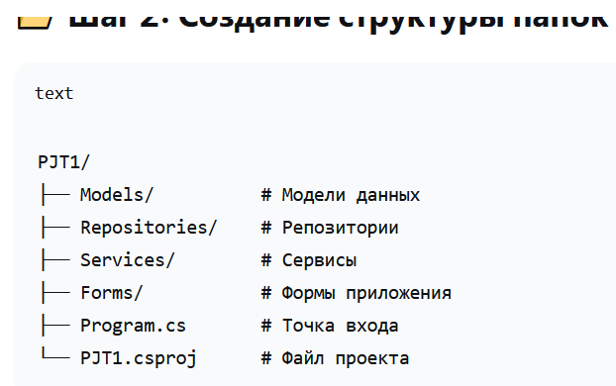
1 | vs code c#. Проект PJT1. Необходимо создать отдельный класс DataBD с данными текстовыми для переменных Tagname Loop Comment, далее создать репозиторий для класса DataBD, далее создать метод для открытия файла excel для чтения двух первых полей в репозиторий.
2 | vs code c#. Проект PJT1. Необходимо создать отдельный класс DataBD с данными текстовыми для переменных Tagname Loop Comment, далее создать репозиторий для класса DataBD, далее создать метод для открытия файла excel для чтения двух первых полей в репозиторий. Весь код описать подробными комментариями для понимания C#
3 | vs code c#. Проект PJT1. Необходимо создать отдельный класс DataBD с данными текстовыми для переменных Tagname Loop Comment, далее создать репозиторий для класса DataBD, далее создать метод для открытия файла excel для чтения двух первых полей в репозиторий. Далее создать форму FormDB с меню для открытие файла excel, Ручное добавление, удаление записей, очистка данных. Считанные данные выводить пе середине формы выводить считанные данные. Весь код описать подробными комментариями для понимания C#

